环境搭建
1 | 新建Dynamic Web Project: JQueryAjaxProject

2 | 引入jquery-1.7.1.js, 放在WebContent目录下的新建目录js里。

3 | 拷贝编译servlet所需要的jar到WEB-INF/lib里，并加入编译path
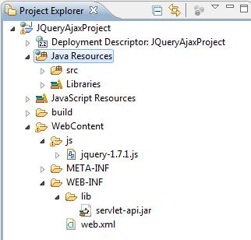

4 | 确认所用的jre是1.5或以上版本

5 | 用eclipse的server wizard新建server
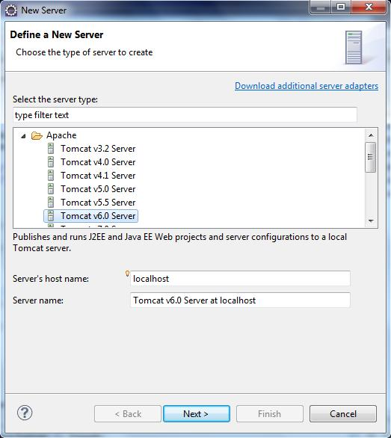

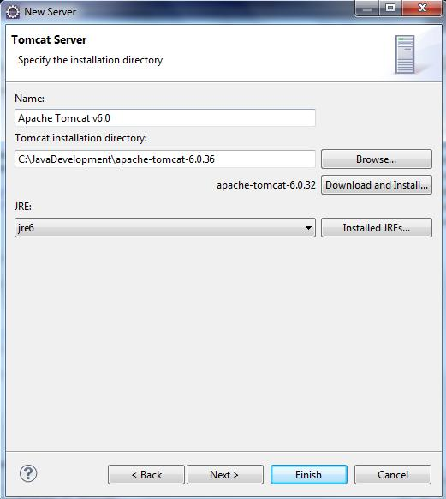

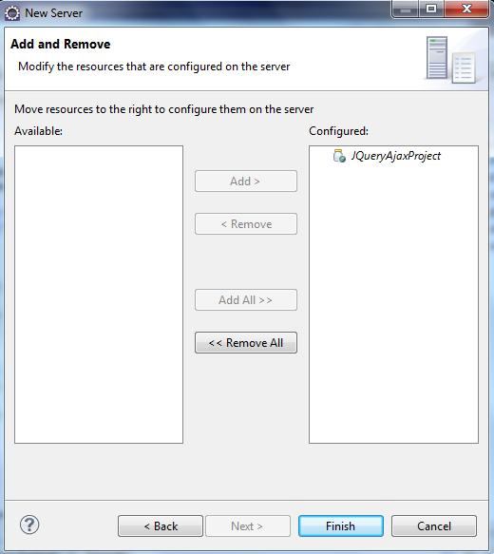

6 | WebContent下新建一index.jsp测试是否可行。

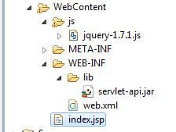

 | 选择这个index.jsp,右键，Run As --> Run On Server
 | http://localhost:8080/JQueryAjaxProject/index.jsp

 | 可见环境搭建是成功的。

模拟实时股票价格
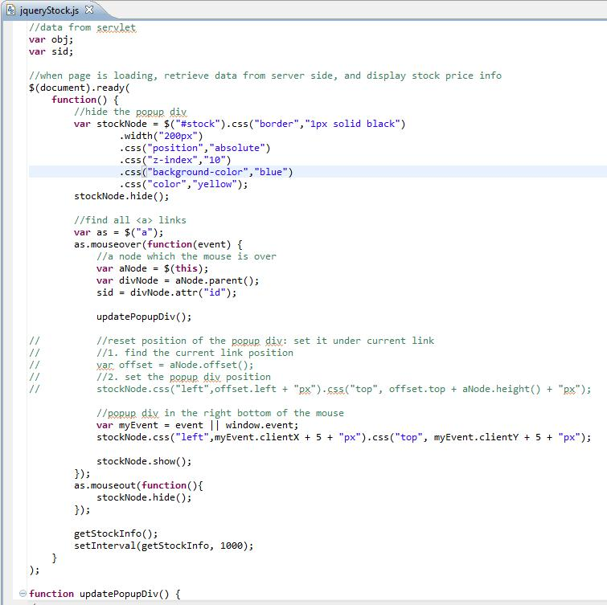
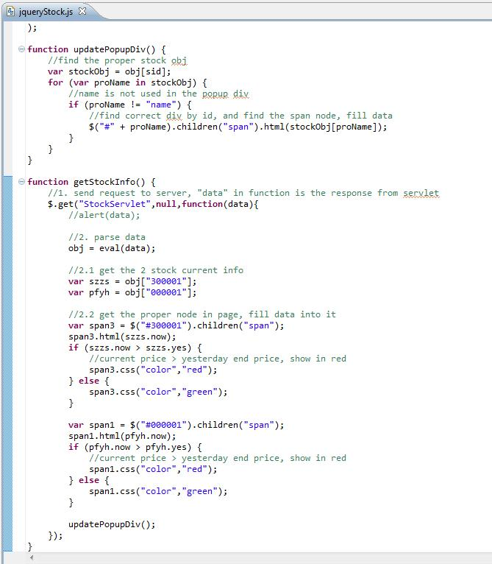
1 | 建一个股票所需要的数据对象：StockVO
 | private double yesterdayEndPrice; |  | //昨收盘价
 | private double todayStartPrice; |  | //今开盘价
 | private double currentPrice; |  | //当前价
 | private String stockName; |  | //股票名称
 | private String stockId; |  | //股票ID
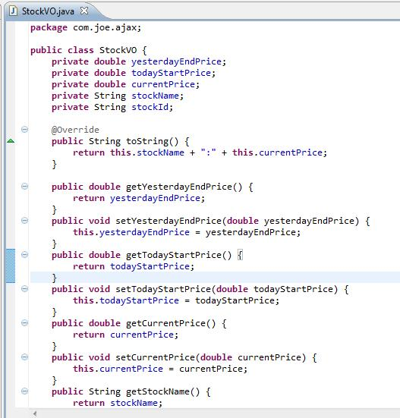

2 | 创建模拟数据的Servlet：StockServlet
 | 重载父类的doGet(),doPost()和init()方法
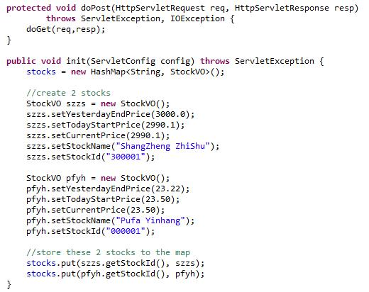

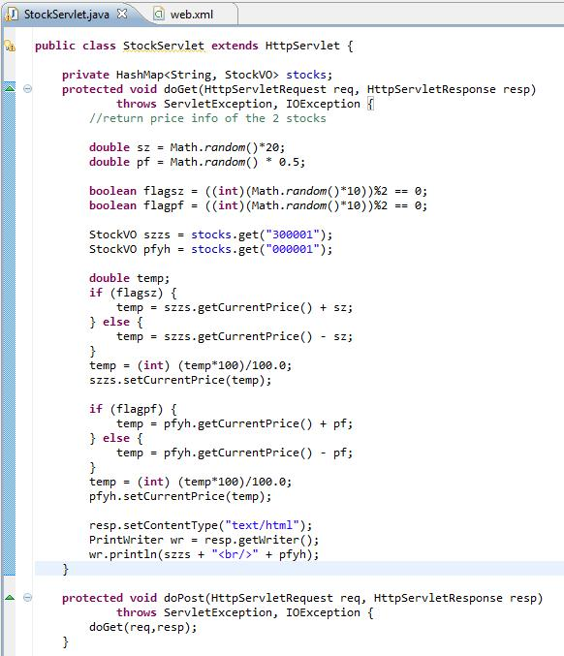

3 | 修改web.xml, 让此servlet在启动时就执行, 去加载股票数据。
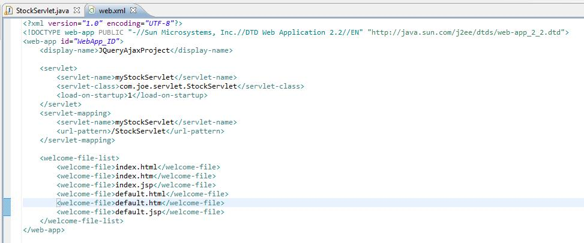

4 | 运行并在浏览器里输入:http://localhost:8080/JQueryAjaxProject/StockServlet

 | 点浏览器的刷新按钮，会看到这两个股票的价格会随机变化。

5 | 下面我们把返回数据格式换成json支持的格式。
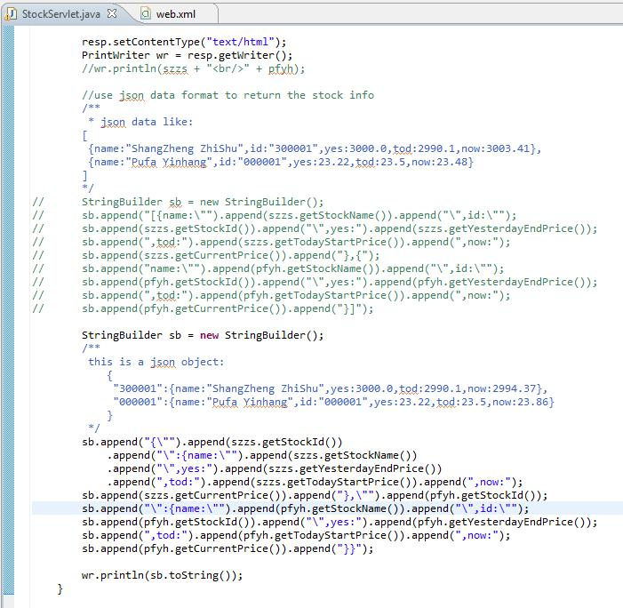

6 | 下面创建页面，来解析并显示这个json数据
 | a) WebContent下建JQueryStock.jsp
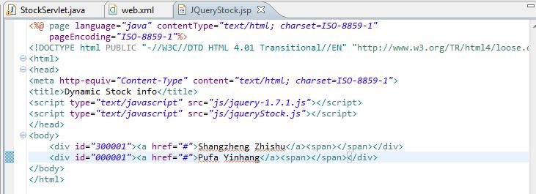

 | b) js下建jqueryStock.js
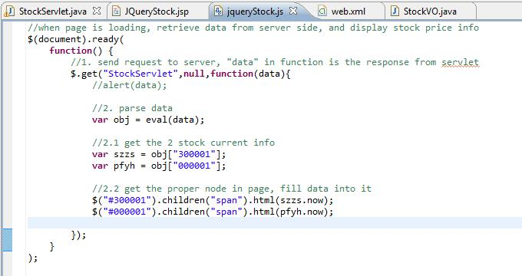

 |  | http://localhost:8080/JQueryAjaxProject/JQueryStock.jsp

 |  | 要让json格式数据正常出来，需要在servlet的返回数据用括号括起来。形如：
 |  | ({"300001":{name:"ShangZheng ZhiShu",yes:3000.0,tod:2990.1,now:2961.88},"000001":{name:"Pufa Yinhang",id:"000001",yes:23.22,tod:23.5,now:21.35}})
 |  | 上面这段代码在IE9里不能正常显示数据，还有待研究。

 |  | 作以下的修改，页面就能每秒刷新一次，每次都是不同的数据。
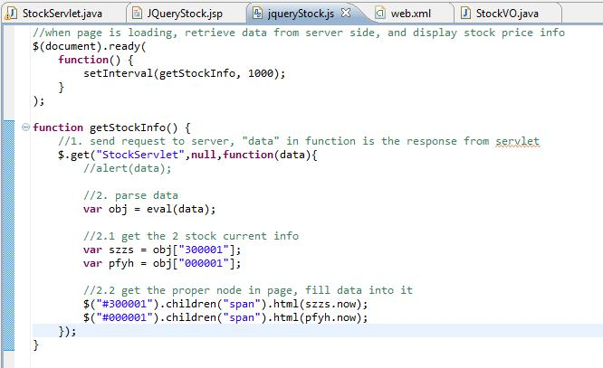

 |  | 我们还可以加上一些判断：如果当前价格高于昨天的收盘价，就显示红色。否则，显示绿色。
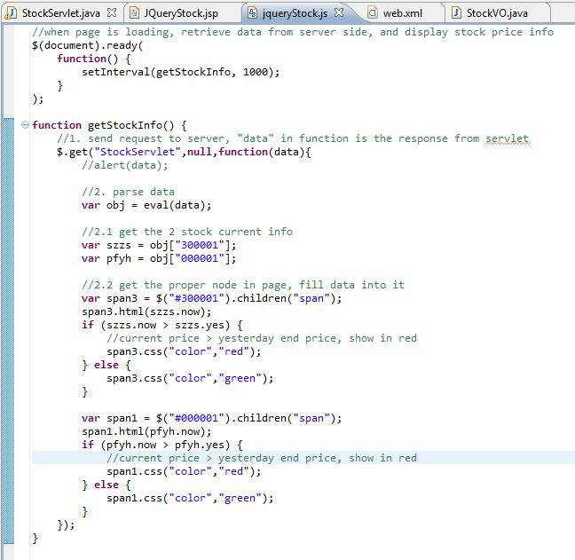

 |  | 页面效果：

7 | 我们也可以做这个效果：鼠标移到某股票下，就弹出一窗口显示该股票的各信息。
 | a) 页面
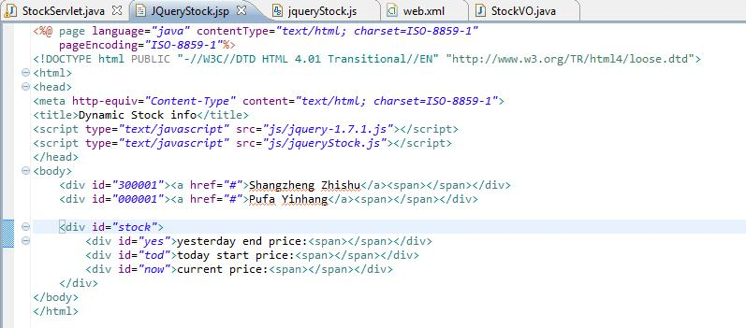

 | b) js
 |  | 把getStockInfo()方法里的obj提到全局。这样别的方法也能拿到这个数据。getStockInfo()其他部分不修改。
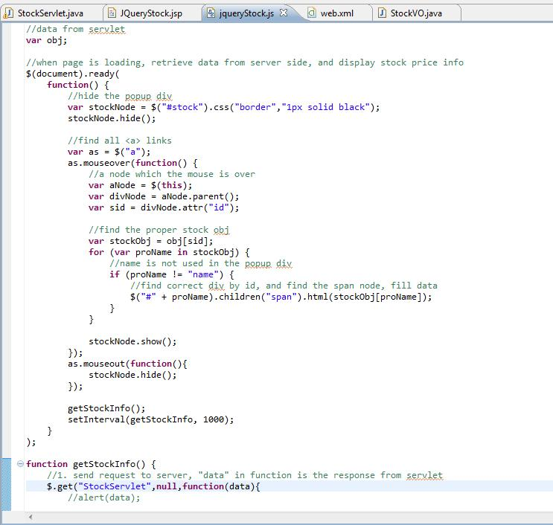

 | c) | 运行后，可看到党鼠标移到某股票上后，会显示一信息框。只是里面的内容还不是自动刷新的。
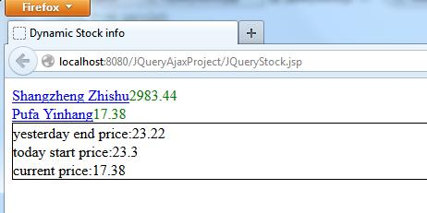

 | d) | 再修改以让弹出的框框里面的内容也能刷新。
 |  | 把上面7 b)步骤地代码移出来。 Sid变量放到全局变量。
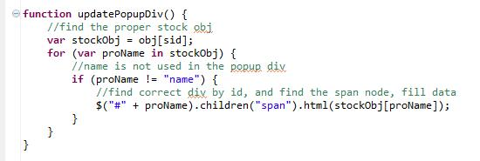

 |  | 再在每次获得servlet数据时，刷新弹出窗口的内容。
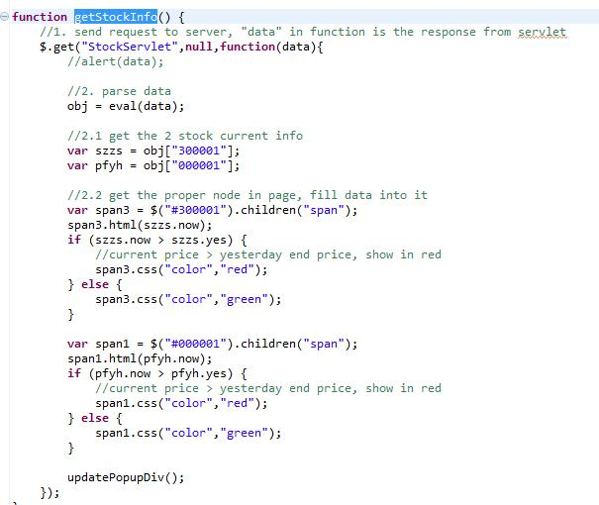

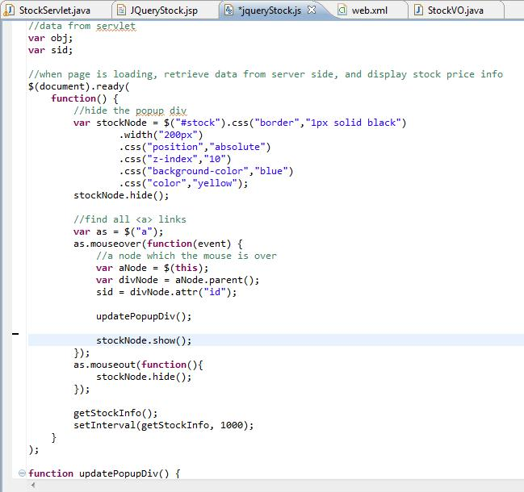

 | e) | 可以控制弹出框对于当前鼠标的位移。效果如下：
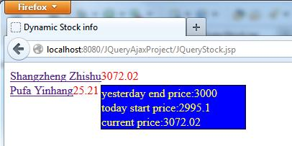

 |  | 完整的js代码：
//data from servlet
var obj;
var sid;
//when page is loading, retrieve data from server side, and display stock price info
$(document).ready(
function() {
//hide the popup div
var stockNode = $("#stock").css("border","1px solid black")
.width("200px")
.css("position","absolute")
.css("z-index","10")
.css("background-color","blue")
.css("color","yellow");
stockNode.hide();
//find all <a> links
var as = $("a");
as.mouseover(function(event) {
//a node which the mouse is over
var aNode = $(this);
var divNode = aNode.parent();
sid = divNode.attr("id");
updatePopupDiv();
////reset position of the popup div: set it under current link
////1. find the current link position
//var offset = aNode.offset();
////2. set the popup div position
//stockNode.css("left",offset.left + "px").css("top", offset.top + aNode.height() + "px");
//popup div in the right bottom of the mouse
var myEvent = event || window.event;
stockNode.css("left",myEvent.clientX + 5 + "px").css("top", myEvent.clientY + 5 + "px");
stockNode.show();
});
as.mouseout(function(){
stockNode.hide();
});
getStockInfo();
setInterval(getStockInfo, 1000);
}
);
function updatePopupDiv() {
//find the proper stock obj
var stockObj = obj[sid];
for (var proName in stockObj) {
//name is not used in the popup div
if (proName != "name") {
//find correct div by id, and find the span node, fill data
$("#" + proName).children("span").html(stockObj[proName]);
}
}
}
function getStockInfo() {
//1. send request to server, "data" in function is the response from servlet
$.get("StockServlet",null,function(data){
//alert(data);
//2. parse data
obj = eval(data);
//2.1 get the 2 stock current info
var szzs = obj["300001"];
var pfyh = obj["000001"];
//2.2 get the proper node in page, fill data into it
var span3 = $("#300001").children("span");
span3.html(szzs.now);
if (szzs.now > szzs.yes) {
//current price > yesterday end price, show in red
span3.css("color","red");
} else {
span3.css("color","green");
}
var span1 = $("#000001").children("span");
span1.html(pfyh.now);
if (pfyh.now > pfyh.yes) {
//current price > yesterday end price, show in red
span1.css("color","red");
} else {
span1.css("color","green");
}
updatePopupDiv();
});
}

仿GoogleSuggest自动补全
1 | 文本框输入字母，自动显示类似的条目，鼠标上下键选择。

2 | 页面
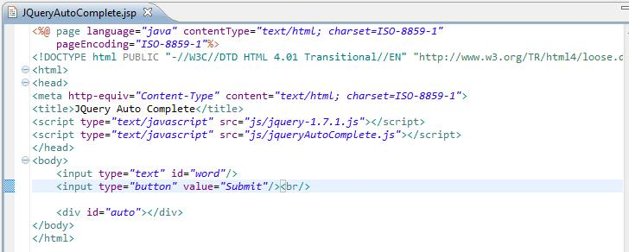

 | 我们假设服务器端返回的数据是xml格式的，形式如下。注意它的contentType是xml，不是html.
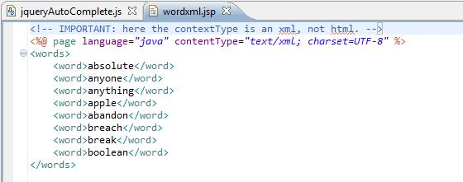

3 | servlet
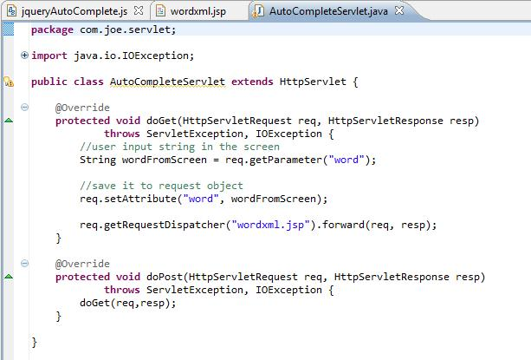

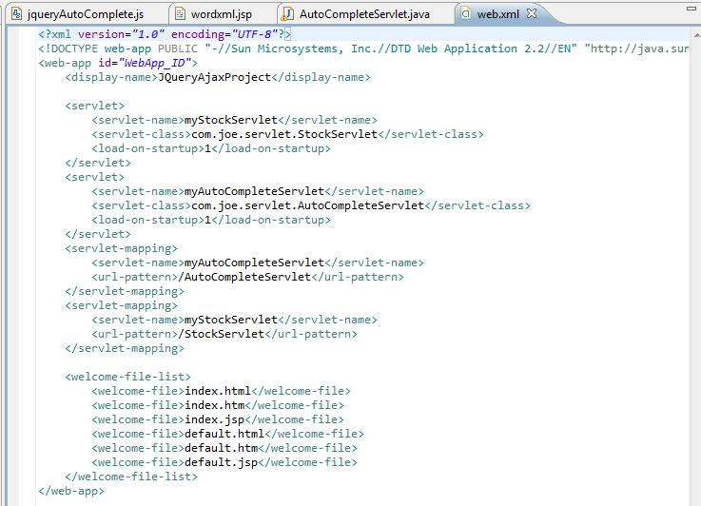

4 | js
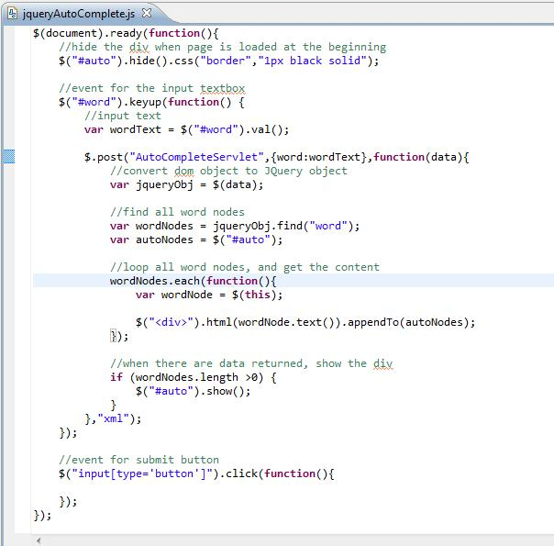

5 | 这些内容做好后，先运行测试一下。是否能走通。 http://localhost:8080/JQueryAjaxProject/JQueryAutoComplete.jsp
 | 可以看到，当鼠标在文本框里按下后，就有弹出框显示出来。当然，现在里面的内容还没有经过筛选。
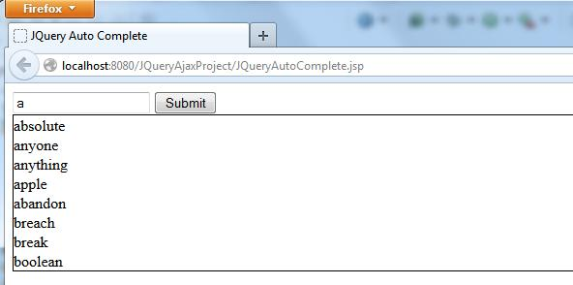

6 | 给弹出框定位
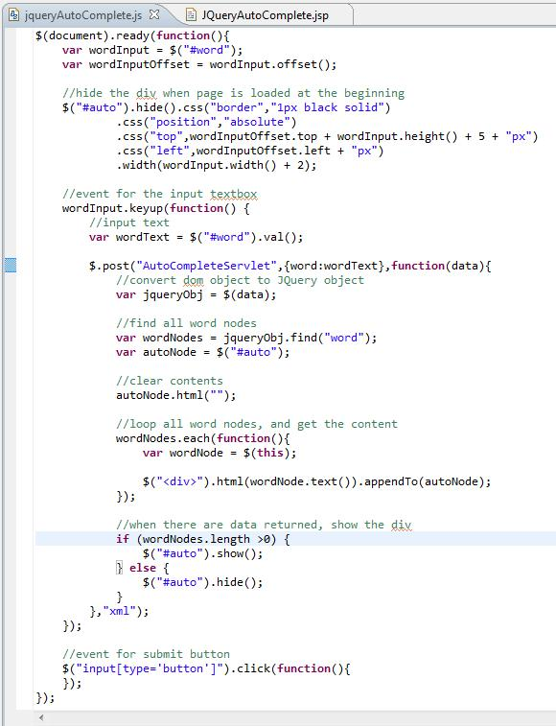

 | 再测试：
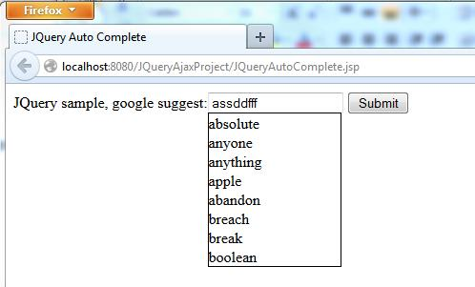

7 | 对文本框的输入字符进行筛选以决定要不要调用后台servlet
 | 键盘输入相应: 上下键，退格键，回车键
 | 鼠标事件：鼠标移入移出
 | 贴出完整的js代码
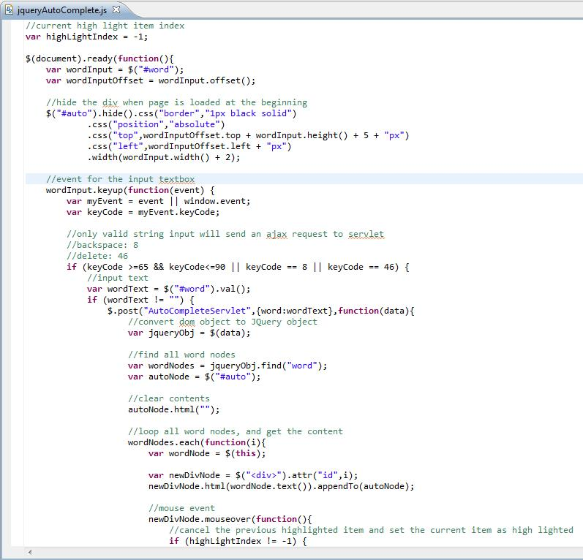

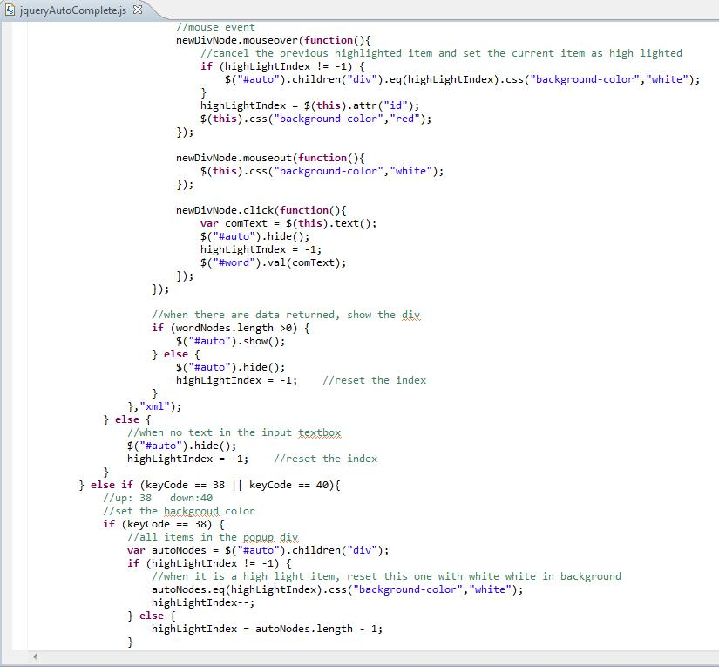

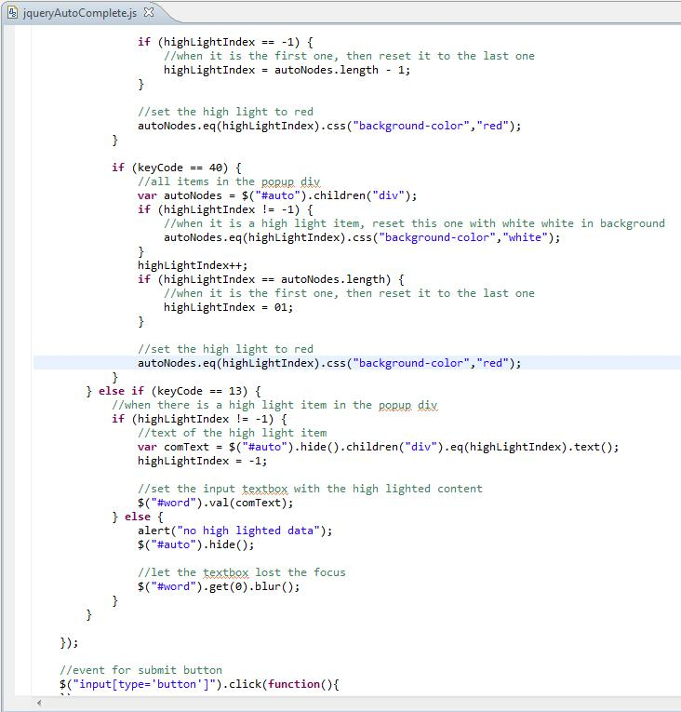

 | 运行效果是键盘和鼠标能同时响应。

8 | 对wordxml.jsp进行小处理，使符合查询条件的数据显示出来，而不是每次显示所有数据。
 | 最好采用MVC模式，在servlet完成数据的筛选，然后在此jsp中用JSTL标签生成XML数据。
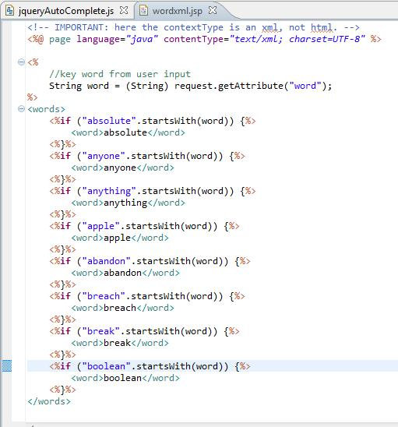

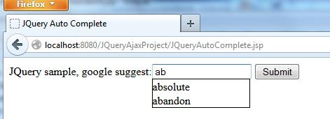

9 | 性能问题：不是每敲一个字符，得去call一下servlet。
 | 解决办法：延迟响应键盘输入，这样提交的页面输入就是用户想要自动补全的数据。
 |  | $.post("AutoCompleteServlet",{word:wordText},function(data){….},"xml");放在setTimeout函数里。
 | 把timeoutId定义成全局的
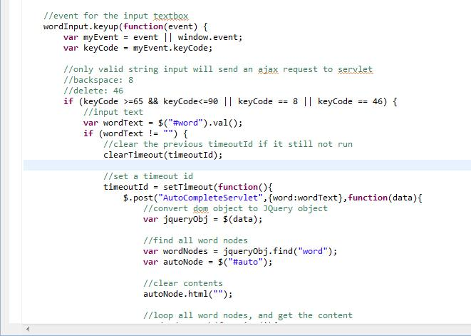

 | 这样性能就能大幅提高。

10 | 完整的js代码：
//current high light item index
var highLightIndex = -1;
var timeoutId;
$(document).ready(function(){
var wordInput = $("#word");
var wordInputOffset = wordInput.offset();
//hide the div when page is loaded at the beginning
$("#auto").hide().css("border","1px black solid")
.css("position","absolute")
.css("top",wordInputOffset.top + wordInput.height() + 5 + "px")
.css("left",wordInputOffset.left + "px")
.width(wordInput.width() + 2);
//event for the input textbox
wordInput.keyup(function(event) {
var myEvent = event || window.event;
var keyCode = myEvent.keyCode;
//only valid string input will send an ajax request to servlet
//backspace: 8
//delete: 46
if (keyCode >=65 && keyCode<=90 || keyCode == 8 || keyCode == 46) {
//input text
var wordText = $("#word").val();
if (wordText != "") {
//clear the previous timeoutId if it still not run
clearTimeout(timeoutId);
//set a timeout id
timeoutId = setTimeout(function(){
$.post("AutoCompleteServlet",{word:wordText},function(data){
//convert dom object to JQuery object
var jqueryObj = $(data);
//find all word nodes
var wordNodes = jqueryObj.find("word");
var autoNode = $("#auto");
//clear contents
autoNode.html("");
//loop all word nodes, and get the content
wordNodes.each(function(i){
var wordNode = $(this);
var newDivNode = $("<div>").attr("id",i);
newDivNode.html(wordNode.text()).appendTo(autoNode);
//mouse event
newDivNode.mouseover(function(){
//cancel the previous highlighted item and set the current item as high lighted
if (highLightIndex != -1) {
$("#auto").children("div").eq(highLightIndex).css("background-color","white");
}
highLightIndex = $(this).attr("id");
$(this).css("background-color","red");
});
newDivNode.mouseout(function(){
$(this).css("background-color","white");
});
newDivNode.click(function(){
var comText = $(this).text();
$("#auto").hide();
highLightIndex = -1;
$("#word").val(comText);
});
});
//when there are data returned, show the div
if (wordNodes.length >0) {
$("#auto").show();
} else {
$("#auto").hide();
highLightIndex = -1;//reset the index
}
},"xml");
},500);
} else {
//when no text in the input textbox
$("#auto").hide();
highLightIndex = -1;//reset the index
}
} else if (keyCode == 38 || keyCode == 40){
//up: 38 down:40
//set the backgroud color
if (keyCode == 38) {
//all items in the popup div
var autoNodes = $("#auto").children("div");
if (highLightIndex != -1) {
//when it is a high light item, reset this one with white white in background
autoNodes.eq(highLightIndex).css("background-color","white");
highLightIndex--;
} else {
highLightIndex = autoNodes.length - 1;
}
if (highLightIndex == -1) {
//when it is the first one, then reset it to the last one
highLightIndex = autoNodes.length - 1;
}
//set the high light to red
autoNodes.eq(highLightIndex).css("background-color","red");
}
if (keyCode == 40) {
//all items in the popup div
var autoNodes = $("#auto").children("div");
if (highLightIndex != -1) {
//when it is a high light item, reset this one with white white in background
autoNodes.eq(highLightIndex).css("background-color","white");
}
highLightIndex++;
if (highLightIndex == autoNodes.length) {
//when it is the first one, then reset it to the last one
highLightIndex = 01;
}
//set the high light to red
autoNodes.eq(highLightIndex).css("background-color","red");
}
} else if (keyCode == 13) {
//when there is a high light item in the popup div
if (highLightIndex != -1) {
//text of the high light item
var comText = $("#auto").hide().children("div").eq(highLightIndex).text();
highLightIndex = -1;
//set the input textbox with the high lighted content
$("#word").val(comText);
} else {
alert("no high lighted data");
$("#auto").hide();
//let the textbox lost the focus
$("#word").get(0).blur();
}
}
});
//event for submit button
$("input[type='button']").click(function(){
});
});

